ジャカルタ
JAKARTA SCHEDULE - 関東 |  |  |  |  |  |  |  |  |  |  |  | 東京海運輸出営業所 TEL：03-6731-7721/FAX：03-6731-7351

Destination: Jakarta, Indonesia
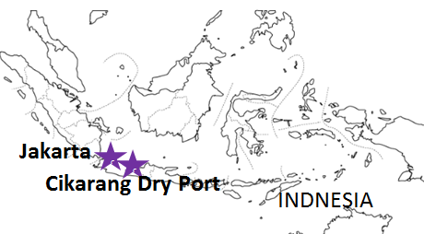
 |  |  |  |  |  |  |  |  |  |  |  |  | UPDATED : | 2024-04-24 | E
From Tokyo / Yokohama
VESSEL | VOY | CFS CUT |  |  |  | ETA |  | ETD |  | ETA
 |  | TYO |  | YOK |  | YOK |  | YOK |  | JKT

注意事項
危険品は受諾出来かねますのでご了承ください。
国内消防法該当品は搬入日に指定がございます。 事前に担当者にご確認の上、外貨にてご搬入ください。
段積み不可貨物、重量物、長尺貨物、背高貨物は 受託不可もしくは追加費用が発生する場合がございます。 詳細は担当者までお問合せ下さい。
貨物搬入の際には、下記３点をお願い致します。 ＊貨物にケースマークを貼付 ＊送り状に"にしてつ扱い"と記載 ＊送り状にケースマークの記載
木材を使用した梱包等については輸入地で規制がございます。 詳細は下記ご確認ください。 http://www.maff.go.jp/pps/j/konpozai/kuni/country.html
先船のスケジュール及び船名は、予告なく変更の 可能性がございます。予め御了承をお願い致します。
記載以外の仕向け地も承っております。お問合せください!
 |  |  |  |  |  |  |  | 0 DAYS |  | 11 DAYS
BANGKOK BRIDGE | 182S | 2024-04-25 | 木 | 2024-04-25 | 木 | 2024-04-28 | 日 | 2024-04-28 | 日 | 2024-05-11 | 土
MOL EXPLORER | 077S | 2024-05-09 | 木 | 2024-05-09 | 木 | 2024-05-12 | 日 | 2024-05-12 | 日 | 2024-05-25 | 土
SEASPAN KYOTO | 110S | 2024-05-16 | 木 | 2024-05-16 | 木 | 2024-05-19 | 日 | 2024-05-19 | 日 | 2024-06-01 | 土
ZHONG GU TAI YUAN | 081S | 2024-05-23 | 木 | 2024-05-23 | 木 | 2024-05-26 | 日 | 2024-05-26 | 日 | 2024-06-08 | 土

★本船名＝CUT日前倒し
※本船名＝本船変更
※本船名＝サービス無し
混載サービスのため、スケジュールや船名は予告なく変更する可能性がございます。ご依頼の前に、事前に最新のスケジュールを担当にご確認下さい。

※CFS倉庫受付時間 9:00~15:00
貨物搬入先 | 会社名 |  |  | 住所 / 保税名称
東京 CFS | (株)宇徳 東京フレートセンター |  |  | 品川区八潮2-8-1 UTOC TFC H/W |  |  |  |  |  |  | NACCS: 1FWC7
 |  |  |  | TEL: 03-3790-1241 FAX: 03-3790-0803
横浜 CFS | （株）宇徳 本牧A-6 本牧公社A-6 CFS DHA |  |  | 横浜市中区本牧埠頭9-1 |  |  |  |  | NACCS：2EWT8
 |  |  |  | TEL：045-264-7011 FAX：045-264-8036

